关系图
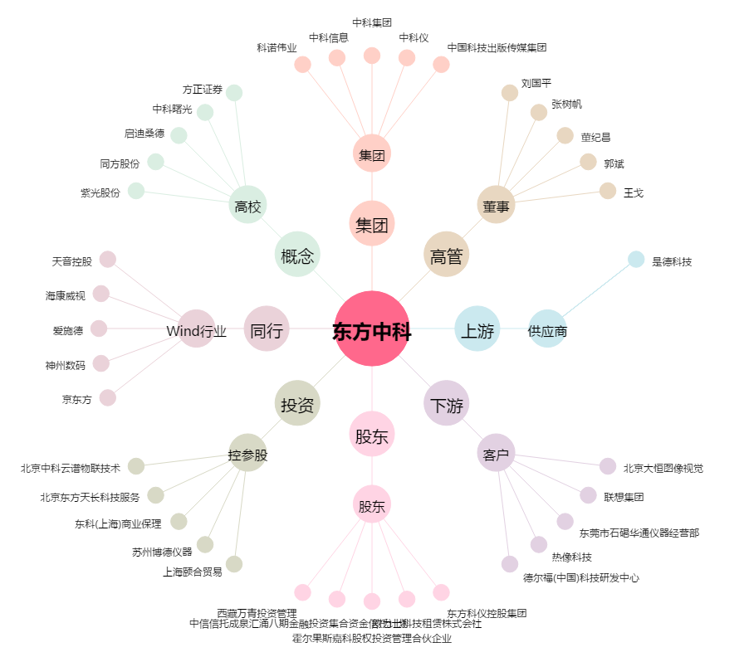
东方中科[002819.SZ] - 关系概览图

